Sheet1
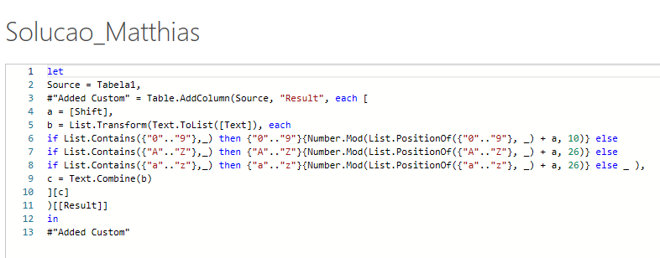
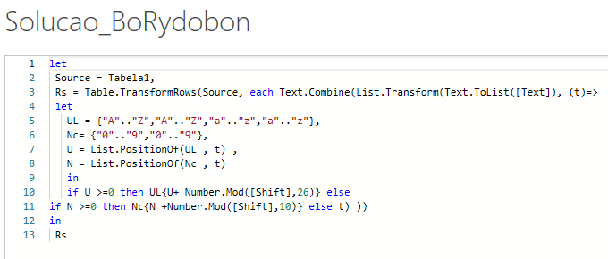
Text | Shift | Expected Answer
Enemy Coming | 0 | Enemy Coming
SPEARS & SWORDS8 | 1 | TQFBST & TXPSET9
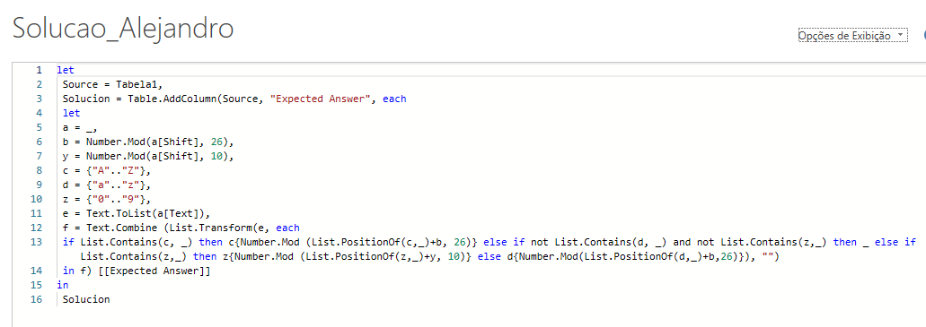
King@Queen.Com | 5 | Pnsl@Vzjjs.Htr
Prince Gets 100% | 10 | Zbsxmo Qodc 100%
Sky has no **** | 15 | Hzn wph cd ****
#Battles@23 | 26 | #Battles@89
Attack on 12-Sep-22 | 34 | Ibbiks wv 56-Amx-66
(Marathon) Won $$$s | 59 | (Thyhaovu) Dvu $$$z
Deslocar cada alfabeto e número por valores indicados na coluna B. Se o valor de Shift for 2, No caso dos alfabetos - então A>C, B>D.... Y>A, Z>B No caso de números - então 0>2, 3>5, 9-1 0 significa nenhum turno. Após o valor de Shift de 25 no caso de alfabetos e 9 no caso de números, o mesmo ciclo se repete. Daí, turno de 26, 52, 78... é igual a deslocamento de 0 no caso de alfabetos e 10, 20, 30... é igual a 0 no caso de números. Um caractere diferente do alfabeto e do número não deve ser deslocado.
Victorious 9099 | 142 | Huofaduage 1211

